2026-02-11
規制番号 名称 |  |  |  |  | 07-0069 |  | 梶島山 |  |  |  | (S9-TCU) |  | 運 用 開始日時 |  | 2026-02-11 |  |  |  | 製造番号 |  | K0000017
 |  |  |  |  |  |  |  |  |  |  |  |  |  |  |  |  |  |  | 製造年月 |  | 2026-01-01
管制番号 名称 |  |  |  |  | 70069 |  | 梶島山 |  |  |  | 1012号「版6」 |  |  |  | 23:57:00 |  |  | ～
 |  |  |  |  |  |  |  |  |  |  |  |  |  |  |  |  |  |  | メーカー |  | 日本信号 |  |  | Int№： | 1684
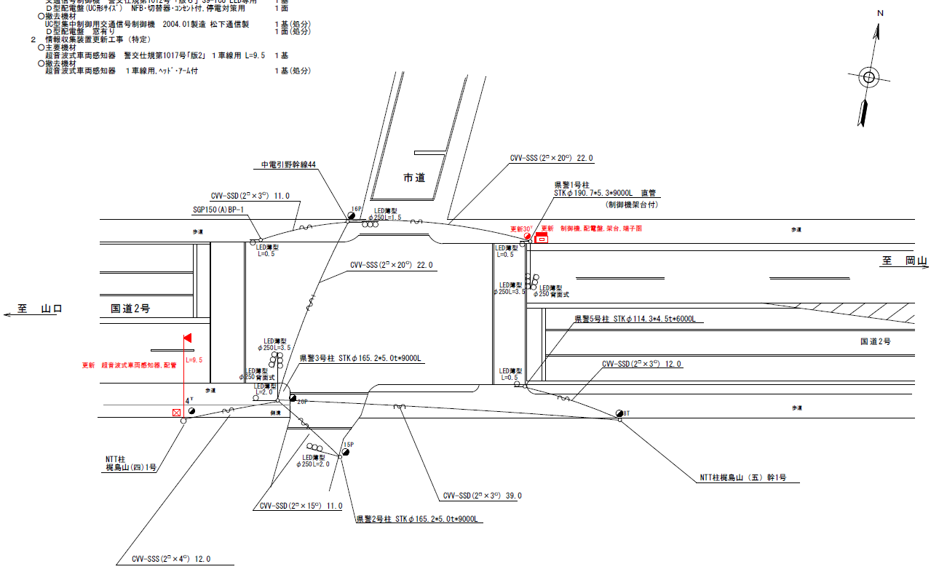
設計

36.4
37.8

設計
ステータス機能
S3:閃光
 |  |  |  |  |  |  |  |  |  |  |  |  |  |  |  |  |  |  |  |  |  |  |  | 50 | 13.888888889 | 36.4 | 2.6
 |  |  |  |  |  |  |  |  |  |  |  |  |  |  |  |  |  |  |  |  |  |  |  | 30 | 8.3333333333 | 37.8 | 4.5
ステップ番号 |  |  |  | 1 | 2 | 3 | 4 | 5 | 6 | 7 | 8 | 9 | 10 | 11 | 12 | 13 | 14 | 15 | 16 | 17 | 18 | 19 | 20
ステップ名称 |  |  |  | 1PG | 1PW | 1 G | 1 Y | 1 R | 2PG | 2PW | 2 G | 2 Y | 2 R
流 動 図
（ ）
（ ）
6.5m
6.5m
歩灯なし
歩灯なし
歩灯2
16.4m
歩灯2
16.5m
EC6680K+34001001
EC6680K-6229
PD1220A V4.03
（ １Ｐ ） |  | [ 1P ]
１ |  | [ 1V ]
２Ｐ |  | [ 2P ]
２ |  | [ 2V ]

ＰＵ |  |  |  | 109 |  |  |  |  | 109
ＰＬ | ( | 55秒 | ) | 10 | 5 | 2 | 3 | 3 | 17 | 6 | 2 | 3 | 4 |  |  |  |  |  |  |  |  |  |  | 110 | 94
保安秒時 | ( | 150秒 | ) | 95 | 5 | 2 | 3 | 3 | 27 | 6 | 2 | 3 | 4 |  |  |  |  |  |  |  |  |  |  | 150 | 129
最長時間（秒） |  |  |  | 110 | 110 | 110 | 10 | 10 | 110 | 110 | 110 | 10 | 10
最短時間（秒） |  |  |  | 6 | 0.95 | 0.95 | 0.95 | 0.95 | 6 | 0.95 | 0.95 | 0.95 | 0.95
ＡＢ連動出力

420069
規制番号 名称 |  |  |  |  | 7-0069 |  | 梶島山 |  |  |  |  |  | 運 用 |  | 2004-03-11 |  |  |  | 製造番号 |  | 3N1848
管制番号 名称 |  |  |  |  | 070069 |  | 梶島山 |  |  | ＵＣ－ＵＤ（ＴＣＵ） |  |  | 開始日時 |  | 10:23～ |  |  |  | 製造年月 |  | 2004.1

至 明神町
至 岡山
 |  |  |  |  |  | 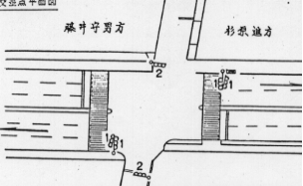

ステータス機能
S3:閃光
その他

ステップ番号 |  |  |  | 1 | 2 | 3 | 4 | 5 | 6 | 7 | 8 | 9 | 10 | 11 | 12 | 13 | 14 | 15 | 16 | 17 | 18 | 19 | 20
ステップ名称 |  |  |  | 1PG | 1PW | 1 G | 1 Y | 1 R | 2PG | 2PW | 2 G | 2 Y | 2 R
流 動 図
（ ）
（ ）
6.3m
歩灯なし
歩灯なし
歩灯2
16.1m
歩灯2
（ １Ｐ ） |  | [ 1P ]
１ |  | [ 1V ]
２Ｐ |  | [ 2P ]
２ |  | [ 2V ]

保安秒時 | ( | 150秒 | ) | 99 | 5 | 2 | 3 | 3 | 23 | 6 | 2 | 3 | 4
最長時間（秒） |  |  |  | 110 | 10 | 110 | 10 | 10 | 110 | 10 | 110 | 10 | 10
最短時間（秒） |  |  |  | 6 | 0.95 | 0.95 | 0.95 | 0.95 | 6 | 0.95 | 0.95 | 0.95 | 0.95
ＡＢ連動出力 |  |  |  | A | B | B | B | B | B | A | A | A | A

